Proceso
Proceso

Proceso | Descripción
Proceso de creación de perfil | Se trata del proceso en el que el sistema crea automáticamente un perfil para el usuario tras el registro.
Paso 1 | 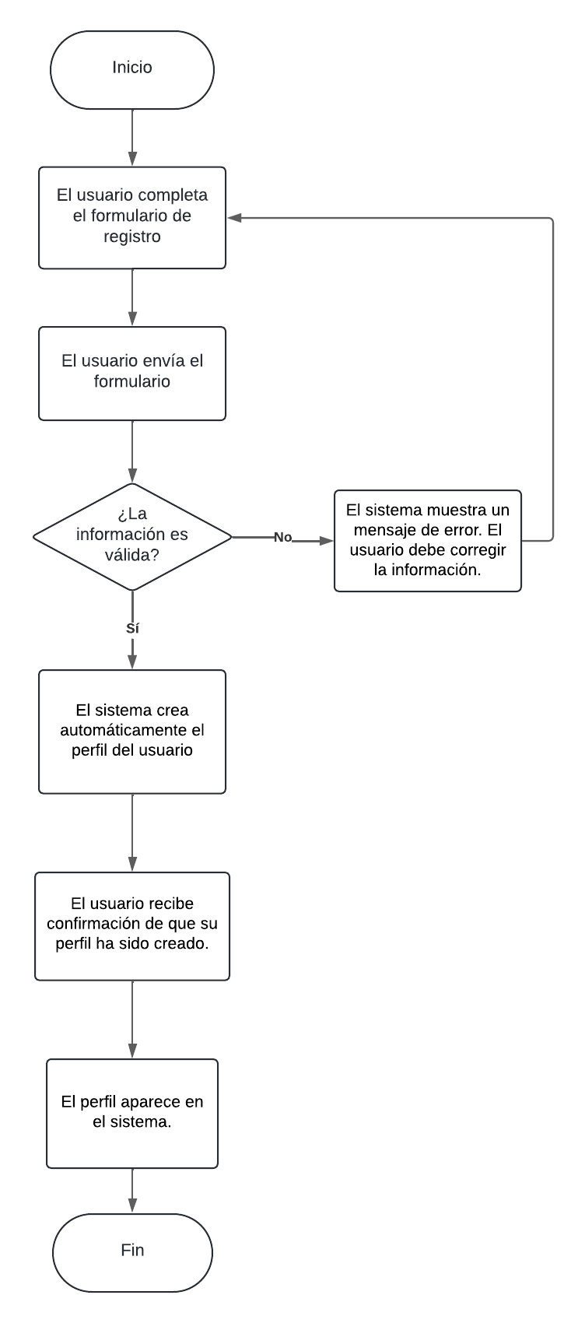
Paso 2
Paso 3
Paso 4
Paso 5
Punto de salida | El perfil aparece en el sistema.
Puntos de interrupción | - Si hay un error en el envío del formulario.
 | - Si los datos son inválidos.

